2020_07_data
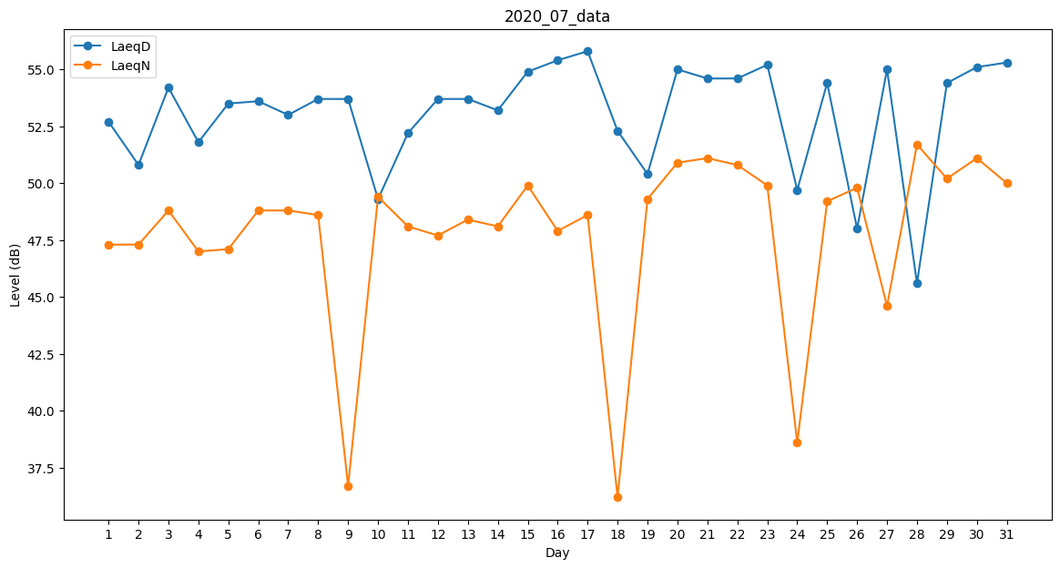
Day | LaeqD | LaeqN
1 | 52.7 | 47.3
2 | 50.8 | 47.3
3 | 54.2 | 48.8
4 | 51.8 | 47
5 | 53.5 | 47.1
6 | 53.6 | 48.8
7 | 53 | 48.8
8 | 53.7 | 48.6
9 | 53.7 | 36.7
10 | 49.3 | 49.4
11 | 52.2 | 48.1
12 | 53.7 | 47.7
13 | 53.7 | 48.4
14 | 53.2 | 48.1
15 | 54.9 | 49.9
16 | 55.4 | 47.9
17 | 55.8 | 48.6
18 | 52.3 | 36.2
19 | 50.4 | 49.3
20 | 55 | 50.9
21 | 54.6 | 51.1
22 | 54.6 | 50.8
23 | 55.2 | 49.9
24 | 49.7 | 38.6
25 | 54.4 | 49.2
26 | 48 | 49.8
27 | 55 | 44.6
28 | 45.6 | 51.7
29 | 54.4 | 50.2
30 | 55.1 | 51.1
31 | 55.3 | 50

